Sheet1
Daftar Komponen-Komponen Projek Smart Door Lock Kelompok 2 MK Malam
No. | Nama Komponen | Quantity | Harga/Pcs | Harga Total | Link Pembelian | Keterangan | Gambar Komponen
1 | Raspberry Pi 3 Model B+ | 1 | Rp520,000 | Rp520,000 | https://shopee.co.id/Raspberry-Pi-3-Model-B-i.20523782.224844186 | Digunakan untuk kontroler atau CPU dari sistem projek | 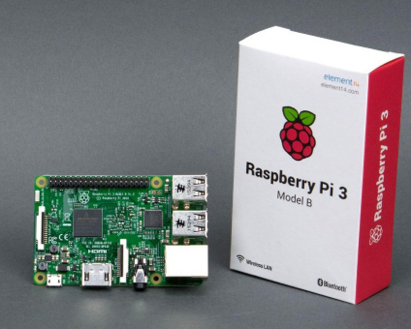
4 | Selenoid Door Lock DC 12V | 1 | Rp70,000 | Rp70,000 | https://www.tokopedia.com/sis-shop/selenoid-door-lock-kunci-pintu-selenoid-mini-12v-dc?trkid=f=Ca0000L000P0W0S0Sh00Co0Po0Fr0Cb0_src=search_page=1_ob=23_q=selenoid+door+lock+12v_po=1_catid=1032&lt=/searchproduct%20-%20p1%20-%20product | Digunakan untuk penguci pintu
 | Module Step Down 12 V to 5V | 1 | Rp8,500 | Rp8,500 | https://www.tokopedia.com/electronice/lm2596-adjustable-step-down-dc-dc-module-input-3-40v-output-15-35v?ev_efid=Cj0KCQjwrJ7nBRD5ARIsAATMxst-ihuM5QDzOD7cvjC9ZW8deGobIchh92zh9AQIODZP4aomrTe-SW4aAkPIEALw_wcB:G:s&ds_rl=1270598&gclid=Cj0KCQjwrJ7nBRD5ARIsAATMxst-ihuM5QDzOD7cvjC9ZW8deGobIchh92zh9AQIODZP4aomrTe-SW4aAkPIEALw_wcB&gclsrc=aw.ds&ef_id=XB-b4wAAAYzSWR0q:20190524093013:s | Digunakan untuk mengaktifkan Relay
5 | Raspberry Pi Camera Module | 1 | Rp150,000 | Rp150,000 | https://www.bukalapak.com/p/elektronik/elektronik-lainnya/14ja552-jual-raspberry-pi-camera-board-500w-pixels-raspberry-camera-v1-3-5mp-raspberry-pi-camera?blca=SEUSC-TESTC&blpt=SEUSC-TESTC&gclid=Cj0KCQjwrJ7nBRD5ARIsAATMxssWJUVJ8vmP1YJUa4zbk6VtPKDuMHP2U7H_tqFaap9eoAJpaL-u32IaAon4EALw_wcB | Digunakan untuk akses ketiga atau opsional untuk membuka pintu
6 | FPM10A Fingerprint Reader Sensor Module Optical Fingerprint Arduino | 1 | Rp150,000 | Rp150,000 | https://www.tokopedia.com/tandajayamas/fpm10a-fingerprint-reader-sensor-module-optical-fingerprint-arduino-1?c={campaignId}&m={merchant_id}&p={product_id}&ev_efid=CjwKCAiA45njBRBwEiwASnZT53DVgxSewAg6PioOZ59FacEj71Iu-KZz9IGd7BC3k7nBus7wQ2ML_RoCqk0QAvD_BwE:G:s&gclid=CjwKCAiA45njBRBwEiwASnZT53DVgxSewAg6PioOZ59FacEj71Iu-KZz9IGd7BC3k7nBus7wQ2ML_RoCqk0QAvD_BwE&gclsrc=aw.ds&ef_id=XB-b4wAAAYzSWR0q:20190215142305:s | Digunakan untuk akses kedua atau opsional untuk membuka pintu | 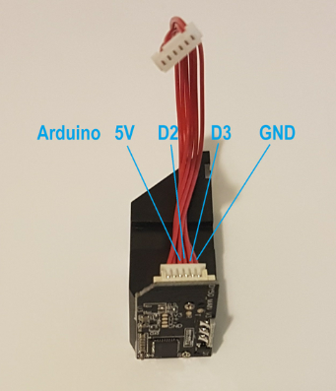
7 | 1080P IPS 60FPS 3.5 Inch HDMI LCD Screen Display | 1 | Rp328,320 | Rp328,320 | https://shopee.co.id/1080P-IPS-60FPS-3.5-Inch-HDMI-LCD-Screen-Display-untuk-Raspberry-Pi-Case-Akrilik-i.14093264.1476612330 | Digunakan untuk interface
8 | Relay 1 Channel 5V Volt DC output 250VAC / 30VDC 10A | 1 | Rp10,000 | Rp10,000 | https://shopee.co.id/1-channel-Relay-Module-i.5623654.45570728 | Digunakan raspberry untuk mengontrol selenoid
9 | Power Supply 12 Volt | 1 | Rp25,000 | Rp25,000 | https://www.tokopedia.com/pgabdg/power-supply-adaptor-switching-trafo-led-strip-12v-3a-12-volt-3-ampere?ev_efid=Cj0KCQjwrJ7nBRD5ARIsAATMxsvJNKHg3Q8av4b7o2t4q5abUSRecAXS0RTXY4ApXK7ymL4xxXWjNCAaAkfUEALw_wcB:G:s&ds_rl=1270598&gclid=Cj0KCQjwrJ7nBRD5ARIsAATMxsvJNKHg3Q8av4b7o2t4q5abUSRecAXS0RTXY4ApXK7ymL4xxXWjNCAaAkfUEALw_wcB&gclsrc=aw.ds&ef_id=XB-b4wAAAYzSWR0q:20190524093739:s | Digunakan untuk power supply Selenoid dan Relay | 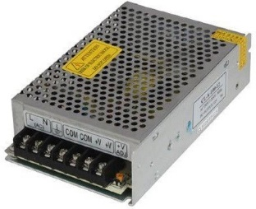
10 | Converter USB To TTL Serial Module PL2303HX | 3 | Rp8,000 | Rp24,000 | https://shopee.co.id/Converter-USB-to-TTL-Serial-Module-Modul-Konverter-dengan-chip-PL2303HX-Prolific-2303HX-i.6406600.97149557 | Digunakan untuk menghubungkan RFID, Finger Print dan Camera ke USB
11 | Memory Micro SD Card Class 10 (8 GB) | 1 | Rp36,000 | Rp36,000 | https://shopee.co.id/V-gen-Micro-Sd-V-gen-8gb-class-10-turbo-series-memory-card-original-i.106696040.1686496161 | Digunakan oleh Raspberry Pi
12 | PCB Board (Bolong) 18.5 Cm x 7.2 Cm | 1 | Rp6,500 | Rp6,500 | https://shopee.co.id/PCB-Titik-Bolong-Lubang-IC-i.64133326.1300825707 | Digunakan untuk meletakan rangkaian sistem
14 | Jumper Wire | 1 | Rp15,000 | Rp15,000 | https://www.tokopedia.com/dielectronics/20pcs-dupont-jumper-cable-for-bread-board-arduino-20cm-male-to-female | Digunakan untuk menghubungkan rangkaian sistem
15 | Switch Tombol Rilis Pintu Keluar | 1 | Rp42,651 | Rp42,651 | https://shopee.co.id/Switch-Tombol-Rilis-Pintu-Keluar-Sistem-Kontrol-Akses-Pintu-Magnetik-Elektrik-i.6375455.182098733 | Digunakan untuk keluar dari dalamruangan
17 | Baut M4 | 12 | Rp250 | Rp3,000 | - | Digunakan untuk menguatkan body sistem
Harga Total |  |  |  | Rp1,388,971

 | Kelompok 2:
 | Aditya Bayu Pratama (4211711003)
 | Aldi Alfandi (4211611019)
 | Friska Dwi Lisnawati H (4211711012)
 | Imanuel Panjaitan (4211711005)
 | Ade Suhendra

